Wstep
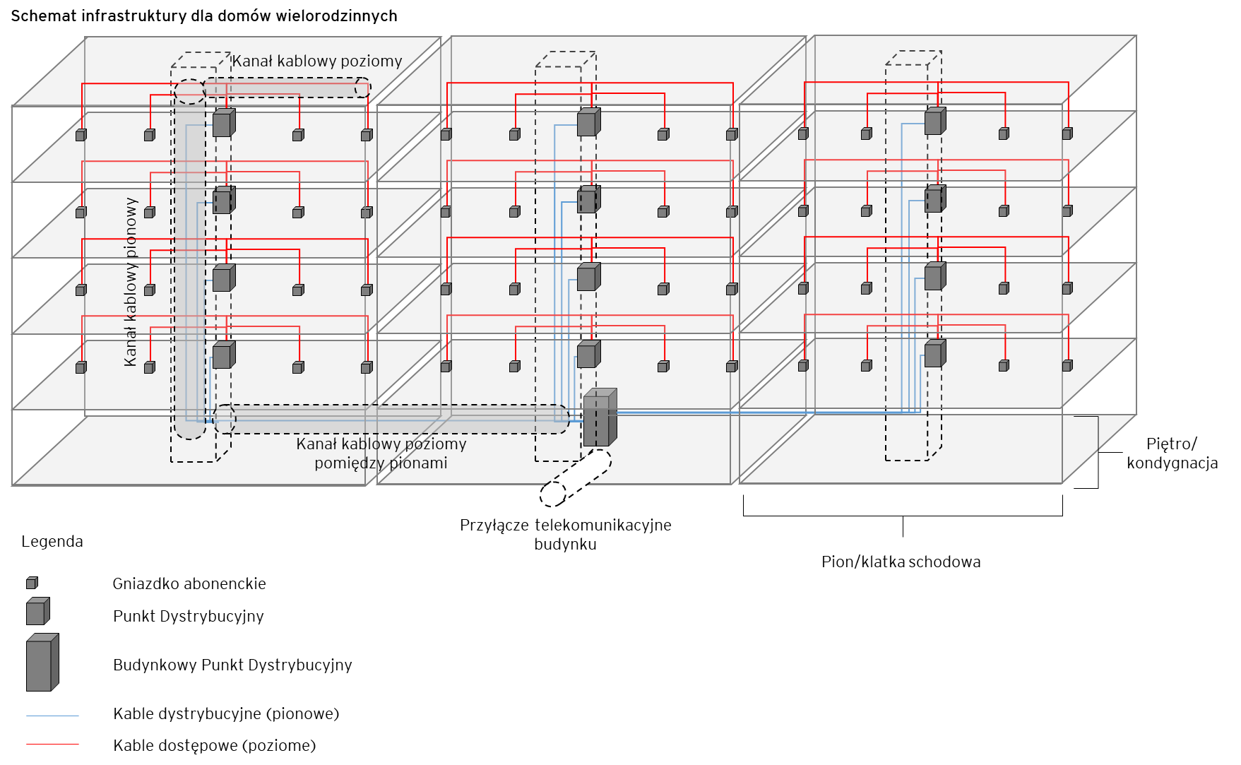
Dane Przedsiębiorcy Telekomunikacyjnego - dysponenta kabli telekomunikacyjnych w budynku (dalej "PT")

Nazwa Przedsiębiorcy Telekomunikacyjnego

Dane nieruchomości - dla której wnioskowany jest dostęp do kabli telekomunikacyjnych w budynku

Adres nieruchomości

Informacje o narzędziu

Celem narzędzia jest wyznaczenie stawek za dostęp do kabli telekomunikacyjnych dla danej nieruchomości. W tym celu:
 | w zakładce "Dane sieciowe", PT przedstawia szczegółowe parametry nieruchomości oraz infrastruktury telekomunikacyjnej, której jest dysponentem.
 | w zakładce "Wycena", PT przedstawia szczegółowe nakłady jednostkowe netto na wykonanie poszczególnych elementów infrastruktury telekomunikacyjnej.
 | w zakładce "Koszty", PT przedstawia dane odnośnie rocznych kosztów utrzymania infrastruktury telekomunikacyjnej oraz dane odnośnie amortyzacji oraz kosztu kapitału.
 | w zakładce "Wynik", przedstawiony jest wynik - stawki za dostęp do kabli telekomunikacyjnych dla danej nieruchomości.

Narzędzie wykorzystuje makra w języku VBA, w związku tym obsługa makr w ustawieniach programu MS Excel musi zostać włączona

Narzędzie wykorzystuje następujące typy komórek:
 |  | - komórki białe - zawierają dane wejściowe do narzędzia. Komórki te uzupełniane są przez Przedsiębiorcę Telekomunikacyjnego - będącego dysponentem kabli telekomunikacyjnych w budynku.
 |  | - komórki szare - zawierają przeliczenia.

Jeżeli PT wybudował i wykorzystuje w danym budynku wielorodzinnym sieci kablowe w różnych technologiach, ale są to sieci rozdzielne (wykorzystują oddzielne kanalizacje kablowe) to wyznaczenie stawek dla każdej technologii powinno zostać przeprowadzone oddzielnie.

PT może wypełnić model rzeczywistymi wolumenami elementów sieci (np. na podstawie kosztorysu dla danego budynku) - w takim przypadku w komórce D4 zakładki Wycena należy wybrać opcję "Wolumen podawany przez PT" a następnie w kolumnie I zakładki Wycena podać rzeczywiste wolumeny elementów sieci. W przypadku jeżeli PT zdecyduje się wypełnić model rzeczywistymi wolumenami elementów sieci, w zakładce "Dane sieciowe" musi wypełnić wiersze: 16 - Liczba lokali w budynku, 21-24 - Rodzaje kabli wykorzystywane przez PT w budynku, 48-51 - Stosunek HC do HP, 69-72 - Liczba punktów dystrybucyjnych (PD) w jednym pionie (klatce schodowej), E75 - Typ kabli światłowodowych.

Schematy infrastruktury

